直方图
74.3 | 78.8 | 68.8 | 78 | 70.4 | 80.5 | 80.5 | 69.7 | 71.2 | 73.5 | 0.1 | 66.3 | 3 | 61.5 | 0 | 0.00082871897554
79.5 | 75.6 | 75 | 78.8 | 72 | 72 | 72 | 74.3 | 71.2 | 72 | 0.2 | 68.3 | 7 | 64.5 | 1 | 0.0066388439922
75 | 73.5 | 78.8 | 74.3 | 75.8 | 65 | 74.3 | 71.2 | 69.7 | 68 | 0.3 | 70.3 | 7 | 67.5 | 7 | 0.029611283757
73.5 | 75 | 72 | 64.3 | 75.8 | 80.3 | 69.7 | 74.3 | 73.5 | 73.5 | 0.4 | 72.3 | 18 | 70.5 | 16 | 0.073536270766
75.8 | 75.8 | 68.8 | 76.5 | 70.4 | 71.2 | 81.2 | 75 | 70.4 | 68 | 0.5 | 74.3 | 26 | 73.5 | 29 | 0.10167766411
70.4 | 72 | 76.5 | 74.3 | 76.5 | 77.6 | 67.3 | 72 | 75 | 74.3 | 0.6 | 76.3 | 15 | 76.5 | 30 | 0.07827608783
73.5 | 79.5 | 73.5 | 74.7 | 65 | 76.5 | 81.6 | 75.4 | 72.7 | 72.7 | 0.7 | 78.3 | 11 | 79.5 | 10 | 0.033551524344
67.2 | 76.5 | 72.7 | 70.4 | 77.2 | 68.8 | 67.3 | 67.3 | 67.3 | 72.7 | 0.8 | 80.3 | 7 | 82.5 | 6 | 0.0080070952257
75.8 | 73.5 | 75 | 72.7 | 73.5 | 73.5 | 72.7 | 81.6 | 70.3 | 74.3 | 0.9 | 82.3 | 5 | 85.5 | 1 | 0.0010639404571
73.5 | 79.5 | 70.4 | 76.5 | 72.7 | 77.2 | 84.3 | 75 | 76.5 | 70.4 | 1 | 84.3 | 1
★ |  |  |  |  |  | G1>0 | 右尾长 | 尖峰细尾 | G2<0
直方图
mean | var | std | CV | 偏度 | 峰度 | G1<0 | 左尾长 | 缓峰粗尾 | G2>0
73.66 | 15.524242424 | 3.9400815251 | 5.3490110305 | 0.0600752116 | 0.033868644204 | 64.3 |  |  |  | ★★
 |  |  |  |  |  |  | 接收 | 频率 | 累积 % | 正态分布值
中位数M | Q1 | Q3 | 三均值 | 四分位极差R1 |  |  | 66.3 | 3 | 3.00% | 0.017688904934 | 0.030882314153
73.5 | 71.2 | 75.8 | 73.5 | 4.6 |  |  | 68.3 | 7 | 10.00% | 0.040137106568 | 0.086855177376
 |  |  |  |  |  |  | 70.3 | 7 | 17.00% | 0.07038663384 | 0.19689225786
73.5 | 71.2 | 75.8 |  |  |  |  | 72.3 | 18 | 35.00% | 0.095396699949 | 0.36498308893
 |  |  |  |  |  |  | 74.3 | 26 | 61.00% | 0.099925315392 | 0.56451763088
下截点 | 上截点 | ★★★异常值检测=》哪个指标抗干扰性强，怎么证明呢？ |  |  |  |  | 76.3 | 15 | 76.00% | 0.080894077134 | 0.74858286529
Q1-1.5R1 | Q3+1.5R1 | 删除84.3后，M,Q1,Q3均不变，抗干扰性强 |  |  |  |  | 78.3 | 11 | 87.00% | 0.050612401291 | 0.88053004304
64.3 | 82.7 |  |  |  |  |  | 80.3 | 7 | 94.00% | 0.024473505554 | 0.95402927804
 |  |  |  |  |  |  | 82.3 | 5 | 99.00% | 0.0091460683227 | 0.98584083484
总体下截点 | 总体上截点 |  |  |  |  |  | 84.3 | 1 | 100.00% | 0.0026416283809 | 0.99653773085
63.029660045 | 84.290339955 |  |  |  |  |  | 其他 | 0 | 100.00%

 | ☆☆为什么样本方差需要/n-1?? |  |  | ★★★★
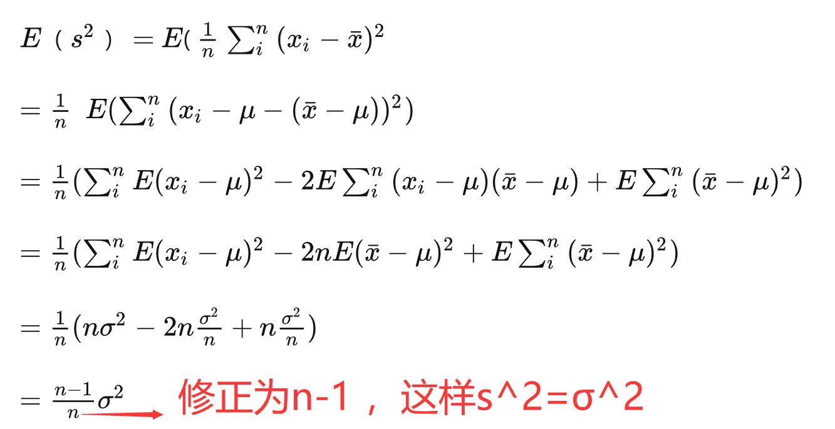
 |  |  |  |  |  |  |  | s^2 无偏估计 σ^2 |  |  | 方差为什么能表示离散程度？ - 知乎 (zhihu.com)
 |  |  |  |  |  |  |  |  |  |  | 1 绝对值不可取，如果是绝对值的话距离只有线性差别。而我们的感觉是，偏离远的我们会更加关注。其实平方也是增加权重的一种方式，距离越远，权重越大。

 |  |  |  |  |  |  |  |  |  |  | 2 从人的思维角度来说，我们只对一个范围内的数据敏感，太大的数我们其实没有什么感觉。不宜用四次方或更高次幂。

 |  |  |  |  |  |  |  |  |  |  | 3 从计算的角度来说，平方无论从硬件还是软件来说都比较容易实现。

直方图2
74.3
79.5
75 |  | 间隔 | 更换间隔★
73.5 | 0 | 61.5
75.8 | 1 | 64.5
70.4 | 2 | 67.5
73.5 | 3 | 70.5
67.2 | 4 | 73.5
75.8 | 5 | 76.5
73.5 | 6 | 79.5
直方图
78.8 | 7 | 82.5
75.6 | 8 | 85.5
73.5 |  |  |  | 接收 | 频率 | 累积 % | 正态分布值
75 |  |  |  | 61.5 | 0 | 0.00% | 0.00082871897554
75.8 |  |  |  | 64.5 | 1 | 1.00% | 0.0066388439922
72 |  |  |  | 67.5 | 7 | 8.00% | 0.029611283757
79.5 |  |  |  | 70.5 | 16 | 24.00% | 0.073536270766
76.5 |  |  |  | 73.5 | 29 | 53.00% | 0.10167766411
73.5 |  |  |  | 76.5 | 30 | 83.00% | 0.07827608783
79.5 |  |  |  | 79.5 | 10 | 93.00% | 0.033551524344
68.8 |  |  |  | 82.5 | 6 | 99.00% | 0.0080070952257
75 |  |  |  | 85.5 | 1 | 100.00% | 0.0010639404571
78.8 |  |  |  | 其他 | 0 | 100.00%
72
68.8
76.5
73.5
72.7
75
70.4
78
78.8
74.3
64.3
76.5
74.3
74.7
70.4
72.7
76.5
70.4
72
75.8
75.8
70.4
76.5
65
77.2
73.5
72.7
80.5
72
65
80.3
71.2
77.6
76.5
68.8
73.5
77.2
80.5
72
74.3
69.7
81.2
67.3
81.6
67.3
72.7
84.3
69.7
74.3
71.2
74.3
75
72
75.4
67.3
81.6
75
71.2
71.2
69.7
73.5
70.4
75
72.7
67.3
70.3
76.5
73.5
72
68
73.5
68
74.3
72.7
72.7
74.3
70.4

qq图
样本sorted dataset | 拟合rank | 拟合tn | 拟合quantile | 拟合-quantile★ | 完美线★★★
64.3 | 1 | 0.0062344139651 | 63.815349492 | -2.498590561 | -2.3875531232 | 64.993 | 1横轴部分如此可不可以？
65 | 2 | 0.016209476309 | 65.231352216 | -2.139206443 | -2.2089967999 |  | 2可否转到标准正态分布
65 | 3 | 0.026184538653 | 66.015897747 | -1.9400873319 | -2.2089967999 |  | 3画出一个拟合线
67.2 | 4 | 0.036159600998 | 66.579265994 | -1.7971034256 | -1.6478197837
67.3 | 5 | 0.046134663342 | 67.026689154 | -1.6835465977 | -1.6223117376
67.3 | 6 | 0.056109725686 | 67.401984793 | -1.5882958682 | -1.6223117376
67.3 | 7 | 0.06608478803 | 67.727808464 | -1.5056012163 | -1.6223117376
67.3 | 8 | 0.076059850374 | 68.017471158 | -1.4320842871 | -1.6223117376
68 | 9 | 0.086034912718 | 68.279490899 | -1.3655831909 | -1.4437554142
68 | 10 | 0.096009975062 | 68.519663958 | -1.304626823 | -1.4437554142
68.8 | 11 | 0.10598503741 | 68.742122078 | -1.2481665395 | -1.2396910447
68.8 | 12 | 0.11596009975 | 68.949919735 | -1.1954271085 | -1.2396910447
68.8 | 13 | 0.12593516209 | 69.14538232 | -1.145818342 | -1.2396910447
69.7 | 14 | 0.13591022444 | 69.330323552 | -1.0988799141 | -1.010118629
69.7 | 15 | 0.14588528678 | 69.506187127 | -1.0542454125 | -1.010118629
69.7 | 16 | 0.15586034913 | 69.674142296 | -1.0116180791 | -1.010118629
70.3 | 17 | 0.16583541147 | 69.835150326 | -0.97075394243 | -0.85707035192
70.4 | 18 | 0.17581047382 | 69.990011905 | -0.9314497863 | -0.83156230573
70.4 | 19 | 0.18578553616 | 70.139401719 | -0.89353437461 | -0.83156230573
70.4 | 20 | 0.1957605985 | 70.283894157 | -0.8568619257 | -0.83156230573
70.4 | 21 | 0.20573566085 | 70.423982773 | -0.82130717521 | -0.83156230573
70.4 | 22 | 0.21571072319 | 70.560095222 | -0.78676158292 | -0.83156230573
70.4 | 23 | 0.22568578554 | 70.69260491 | -0.75313037839 | -0.83156230573 | ★★ | 和spsspro的不一致
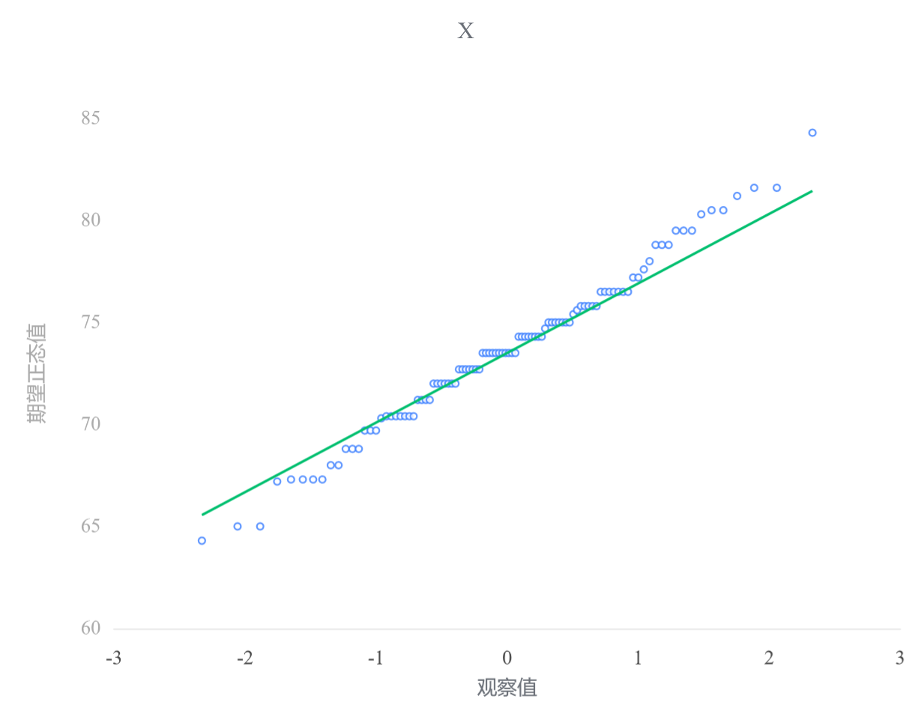
70.4 | 24 | 0.23566084788 | 70.821840165 | -0.72033023086 | -0.83156230573
71.2 | 25 | 0.24563591022 | 70.948091567 | -0.6882873909 | -0.62749793622
71.2 | 26 | 0.25561097257 | 71.071617844 | -0.6569361928 | -0.62749793622
71.2 | 27 | 0.26558603491 | 71.192650673 | -0.62621783615 | -0.62749793622
71.2 | 28 | 0.27556109726 | 71.311398624 | -0.59607938603 | -0.62749793622
72 | 29 | 0.2855361596 | 71.428050412 | -0.56647294563 | -0.42343356672
72 | 30 | 0.29551122195 | 71.542777624 | -0.5373549666 | -0.42343356672
72 | 31 | 0.30548628429 | 71.65573699 | -0.50868566983 | -0.42343356672
72 | 32 | 0.31546134663 | 71.767072323 | -0.48042855589 | -0.42343356672
72 | 33 | 0.32543640898 | 71.876916152 | -0.4525499884 | -0.42343356672
72 | 34 | 0.33541147132 | 71.985391131 | -0.42501883739 | -0.42343356672
72 | 35 | 0.34538653367 | 72.092611251 | -0.39780617203 | -0.42343356672
72.7 | 36 | 0.35536159601 | 72.198682885 | -0.37088499448 | -0.2448772434
72.7 | 37 | 0.36533665835 | 72.303705706 | -0.34423000787 | -0.2448772434
72.7 | 38 | 0.3753117207 | 72.407773483 | -0.31781741295 | -0.2448772434
72.7 | 39 | 0.38528678304 | 72.510974794 | -0.29162472875 | -0.2448772434
72.7 | 40 | 0.39526184539 | 72.613393648 | -0.26563063351 | -0.2448772434
72.7 | 41 | 0.40523690773 | 72.715110048 | -0.23981482261 | -0.2448772434
72.7 | 42 | 0.41521197007 | 72.81620049 | -0.21415788101 | -0.2448772434
73.5 | 43 | 0.42518703242 | 72.91673842 | -0.18864116776 | -0.040812873901
73.5 | 44 | 0.43516209476 | 73.016794651 | -0.16324671084 | -0.040812873901
73.5 | 45 | 0.44513715711 | 73.116437738 | -0.1379571105 | -0.040812873901
73.5 | 46 | 0.45511221945 | 73.215734335 | -0.11275544983 | -0.040812873901
73.5 | 47 | 0.4650872818 | 73.314749524 | -0.087625211223 | -0.040812873901
73.5 | 48 | 0.47506234414 | 73.413547122 | -0.062550197581 | -0.040812873901
73.5 | 49 | 0.48503740648 | 73.51218998 | -0.037514457344 | -0.040812873901
73.5 | 50 | 0.49501246883 | 73.610740264 | -0.012502212343 | -0.040812873901
73.5 | 51 | 0.50498753117 | 73.709259736 | 0.012502212343 | -0.040812873901
73.5 | 52 | 0.51496259352 | 73.80781002 | 0.037514457344 | -0.040812873901
73.5 | 53 | 0.52493765586 | 73.906452878 | 0.062550197581 | -0.040812873901
74.3 | 54 | 0.5349127182 | 74.005250476 | 0.087625211223 | 0.1632514956
74.3 | 55 | 0.54488778055 | 74.104265665 | 0.11275544983 | 0.1632514956
74.3 | 56 | 0.55486284289 | 74.203562262 | 0.1379571105 | 0.1632514956
74.3 | 57 | 0.56483790524 | 74.303205349 | 0.16324671084 | 0.1632514956
74.3 | 58 | 0.57481296758 | 74.40326158 | 0.18864116776 | 0.1632514956
74.3 | 59 | 0.58478802993 | 74.50379951 | 0.21415788101 | 0.1632514956
74.3 | 60 | 0.59476309227 | 74.604889952 | 0.23981482261 | 0.1632514956
74.3 | 61 | 0.60473815461 | 74.706606352 | 0.26563063351 | 0.1632514956
74.7 | 62 | 0.61471321696 | 74.809025206 | 0.29162472875 | 0.26528368035
75 | 63 | 0.6246882793 | 74.912226517 | 0.31781741295 | 0.34180781892
75 | 64 | 0.63466334165 | 75.016294294 | 0.34423000787 | 0.34180781892
75 | 65 | 0.64463840399 | 75.121317115 | 0.37088499448 | 0.34180781892
75 | 66 | 0.65461346633 | 75.227388749 | 0.39780617203 | 0.34180781892
75 | 67 | 0.66458852868 | 75.334608869 | 0.42501883739 | 0.34180781892
75 | 68 | 0.67456359102 | 75.443083848 | 0.4525499884 | 0.34180781892
75 | 69 | 0.68453865337 | 75.552927677 | 0.48042855589 | 0.34180781892
75.4 | 70 | 0.69451371571 | 75.66426301 | 0.50868566983 | 0.44384000367
75.6 | 71 | 0.70448877805 | 75.777222376 | 0.5373549666 | 0.49485609605
75.8 | 72 | 0.7144638404 | 75.891949588 | 0.56647294563 | 0.54587218842
75.8 | 73 | 0.72443890274 | 76.008601376 | 0.59607938603 | 0.54587218842
75.8 | 74 | 0.73441396509 | 76.127349327 | 0.62621783615 | 0.54587218842
75.8 | 75 | 0.74438902743 | 76.248382156 | 0.6569361928 | 0.54587218842
75.8 | 76 | 0.75436408978 | 76.371908433 | 0.6882873909 | 0.54587218842
76.5 | 77 | 0.76433915212 | 76.498159835 | 0.72033023086 | 0.72442851174
76.5 | 78 | 0.77431421446 | 76.62739509 | 0.75313037839 | 0.72442851174
76.5 | 79 | 0.78428927681 | 76.759904778 | 0.78676158292 | 0.72442851174
76.5 | 80 | 0.79426433915 | 76.896017227 | 0.82130717521 | 0.72442851174
76.5 | 81 | 0.8042394015 | 77.036105843 | 0.8568619257 | 0.72442851174
76.5 | 82 | 0.81421446384 | 77.180598281 | 0.89353437461 | 0.72442851174
76.5 | 83 | 0.82418952618 | 77.329988095 | 0.9314497863 | 0.72442851174
77.2 | 84 | 0.83416458853 | 77.484849674 | 0.97075394243 | 0.90298483505
77.2 | 85 | 0.84413965087 | 77.645857704 | 1.0116180791 | 0.90298483505
77.6 | 86 | 0.85411471322 | 77.813812873 | 1.0542454125 | 1.0050170198
78 | 87 | 0.86408977556 | 77.989676448 | 1.0988799141 | 1.1070492046
78.8 | 88 | 0.87406483791 | 78.17461768 | 1.145818342 | 1.3111135741
78.8 | 89 | 0.88403990025 | 78.370080265 | 1.1954271085 | 1.3111135741
78.8 | 90 | 0.89401496259 | 78.577877922 | 1.2481665395 | 1.3111135741
79.5 | 91 | 0.90399002494 | 78.800336042 | 1.304626823 | 1.4896698974
79.5 | 92 | 0.91396508728 | 79.040509101 | 1.3655831909 | 1.4896698974
79.5 | 93 | 0.92394014963 | 79.302528842 | 1.4320842871 | 1.4896698974
80.3 | 94 | 0.93391521197 | 79.592191536 | 1.5056012163 | 1.6937342669
80.5 | 95 | 0.94389027431 | 79.918015207 | 1.5882958682 | 1.7447503593
80.5 | 96 | 0.95386533666 | 80.293310846 | 1.6835465977 | 1.7447503593
81.2 | 97 | 0.963840399 | 80.740734006 | 1.7971034256 | 1.9233066826
81.6 | 98 | 0.97381546135 | 81.304102253 | 1.9400873319 | 2.0253388673
81.6 | 99 | 0.98379052369 | 82.088647784 | 2.139206443 | 2.0253388673
84.3 | 100 | 0.99376558603 | 83.504650508 | 2.498590561 | 2.7140561144

卡方检验(血清)
原始 |  | mean | std.s | n
64.3 |  | 73.66 | 3.9400815251 | 100
65
65 |  | 间隔
67.2 |  |  |  |  |  |  |  |  |  | 自由度为（l-1)-k
67.3 |  |  |  | H0是正态分布，H1不是正态分布 |  |  |  |  |  | l是组数=9
67.3 |  |  |  |  |  |  |  |  |  | k是两个未知参数（总体平均值和总体方差）=2
67.3 | 正态分布的卡方检验 (qq.com)
67.3 |  |  |  |  |  |  | Oi 是实际频数 | npi是理论频数
68
68
68.8
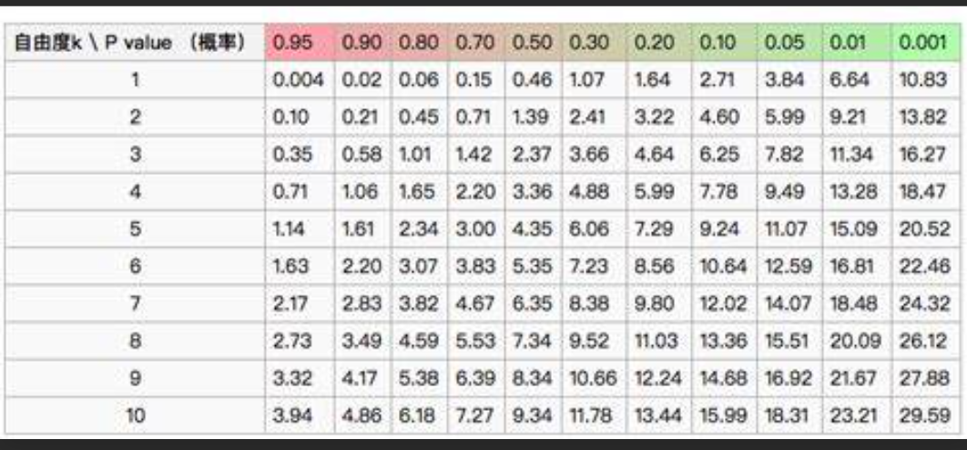
68.8 |  |  |  | 右尾检测
68.8 |  |  |  | 接收 | 实际频数 | 累积 % | 理论概率 | 理论频数 | 差值
69.7 |  |  |  | 0 | 0 |  | 0 | 0 | 0
69.7 |  | 99 |  | 61.5 | 0 |  | 0.0010135578714 | 0.10135578714 | 0.10135578714
69.7 |  |  |  | 64.5 | 1 |  | 0.0090271021634 | 0.90271021634 | 0.010485426922
70.3 |  |  |  | 67.5 | 7 |  | 0.048936326804 | 4.8936326804 | 0.90664411793
70.4 |  |  |  | 70.5 | 16 |  | 0.15229548307 | 15.229548307 | 0.0389765868
70.4 |  |  |  | 73.5 | 29 |  | 0.27253161495 | 27.253161495 | 0.1119666341
70.4 |  |  |  | 76.5 | 30 |  | 0.28067878694 | 28.067878694 | 0.13300231134
70.4 |  |  |  | 79.5 | 10 |  | 0.16637396174 | 16.637396174 | 2.6479520899
70.4 |  |  |  | 82.5 | 6 |  | 0.056714362246 | 5.6714362246 | 0.019034711886
70.4 |  |  |  | 85.5 | 1 |  | 0.011100960927 | 1.1100960927 | 0.010919009359
70.4 |  |  |  |  | 0
71.2 |  |  |  |  |  |  |  | 卡方值： | 3.9803366754
71.2 |  |  |  |  |  |  |  | 自由度(degree of freedom): | 6
直方图
71.2 |  |  |  |  |  |  |  | 概率p值： | 0.6793375363
71.2 |  |  |  |  |  |  |  | 显著性α： | 0.05
72 |  |  |  |  |  |  |  |  | p大于α，因此不能拒绝H0
72
72
72
72
72
72
72.7
72.7
72.7
72.7
72.7
72.7
72.7
73.5
73.5
73.5
73.5
73.5
73.5
73.5
73.5
73.5
73.5
73.5
74.3
74.3
74.3
74.3
74.3
74.3
74.3
74.3
74.7
75
75
75
75
75
75
75
75.4
75.6
75.8
75.8
75.8
75.8
75.8
76.5
76.5
76.5
76.5
76.5
76.5
76.5
77.2
77.2
77.6
78
78.8
78.8
78.8
79.5
79.5
79.5
80.3
80.5
80.5
81.2
81.6
81.6
84.3

sw正态检验简单实例
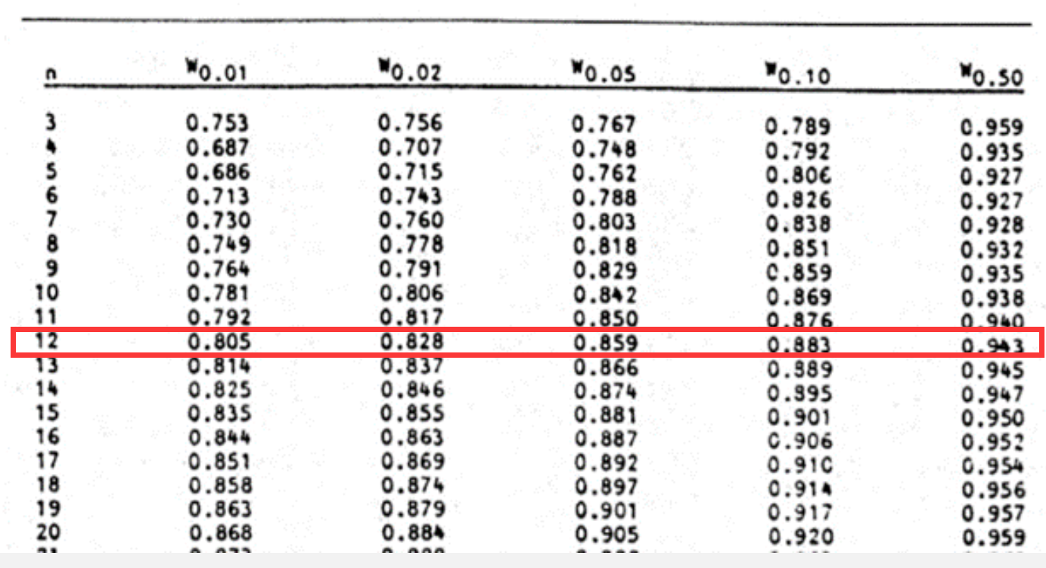
age | sorted |  |  | n | 12
65 | 35 | 1 | 12 |  |  |  |  | diff | a*diff
61 | 45 | 2 | 11 | a1 | 0.5475 |  | x12-x1 | 51 | 27.9225
63 | 55 | 3 | 10 | a2 | 0.3325 |  | x11-x2 | 29 | 9.6425
86 | 58 | 4 | 9 | a3 | 0.2347 |  | x10-x3 | 17 | 3.9899
70 | 61 | 5 | 8 | a4 | 0.1586 |  | x9-x4 | 12 | 1.9032
55 | 63 | 6 | 7 | a5 | 0.0922 |  | x8-x5 | 7 | 0.6454
74 | 65 | 7 |  | a6 | 0.0303 |  | x7-x6 | 2 | 0.0606
35 | 68 | 8 |  |  |  |  |  |  | 44.1641
72 | 70 | 9 |  | mean | 62.666666667
68 | 72 | 10 |  | ss(sum of square )=VAR*(n-1) | 2008.6666667
45 | 74 | 11 |  | b | 44.1641
58 | 86 | 12 |  | w=b^2/ss | 0.9710260847
 |  |  | w1 | α=0.5 | 0.943 | p1
 |  |  | w2 | α=0.9 | 0.973 | p2
 |  |  |  | p-value | 0.87368112939 | p-value lies between .50 and .90. The W value for .5 is .943 and the W value for .9 is .973.
 | 0.5 | 0.9 |  |  |  | Interpolating .971026 between these value (using linear interpolation), we arrive at p-value = .873681.
 |  |  |  |  |  | Shapiro-Wilk Test | Real Statistics Using Excel (real-statistics.com)
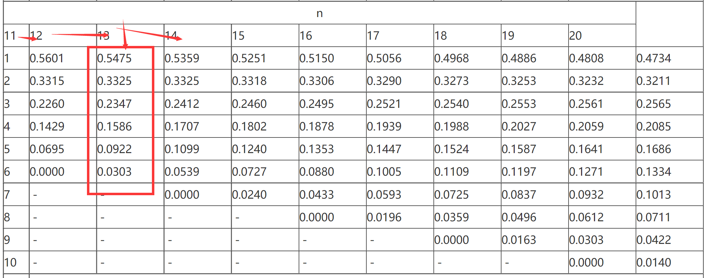
 | H0是正态分布，H1不是正态分布
 |  |  |  | w(机算) | #VALUE!
 |  |  |  | p(机算) | #VALUE! |  | w2-w | = | 0.9-p
 |  |  |  |  |  |  | w-w1 |  | p-0.5
 |  |  |  |  |  | 比例为 | 0.070431361219
 |  |  |  |  |  | 不能拒绝正态分布
 |  |  |  |  |  | 是正态分布

 |  |  |  |  |  | 40 | 接收 | 频率 | 累积 %
 |  |  |  |  |  | 50 | 40 | 1 | 8.33%
 |  |  |  |  |  | 60 | 50 | 1 | 16.67%
 |  |  |  |  |  | 70 | 60 | 2 | 33.33%
 |  |  |  |  |  | 80 | 70 | 5 | 75.00%
 |  |  |  |  |  | 90 | 80 | 2 | 91.67%
 |  |  |  |  |  |  | 90 | 1 | 100.00%
 |  |  |  |  |  |  | 其他 | 0 | 100.00%
直方图

sW检验(学生成绩)
原始 | uss |  | mean | 经典比较篇之四：正态分布检验方法(三) - 知乎 (zhihu.com) |  |  |  | i | x1 | xn | di | ai | ai*di
25 | 2673.8907388 |  | 76.709677419 | https://zhuanlan.zhihu.com/p/26539771 |  |  |  | 1 | 25 | 100 | 75 | 0.422 | 31.65 | ★★★
45 | 1005.503642 |  |  | ★ |  |  |  | 2 | 45 | 92 | 47 | 0.2921 | 13.7287 | W检验ain系数表 - 实验方法 - 丁香通 (biomart.cn)
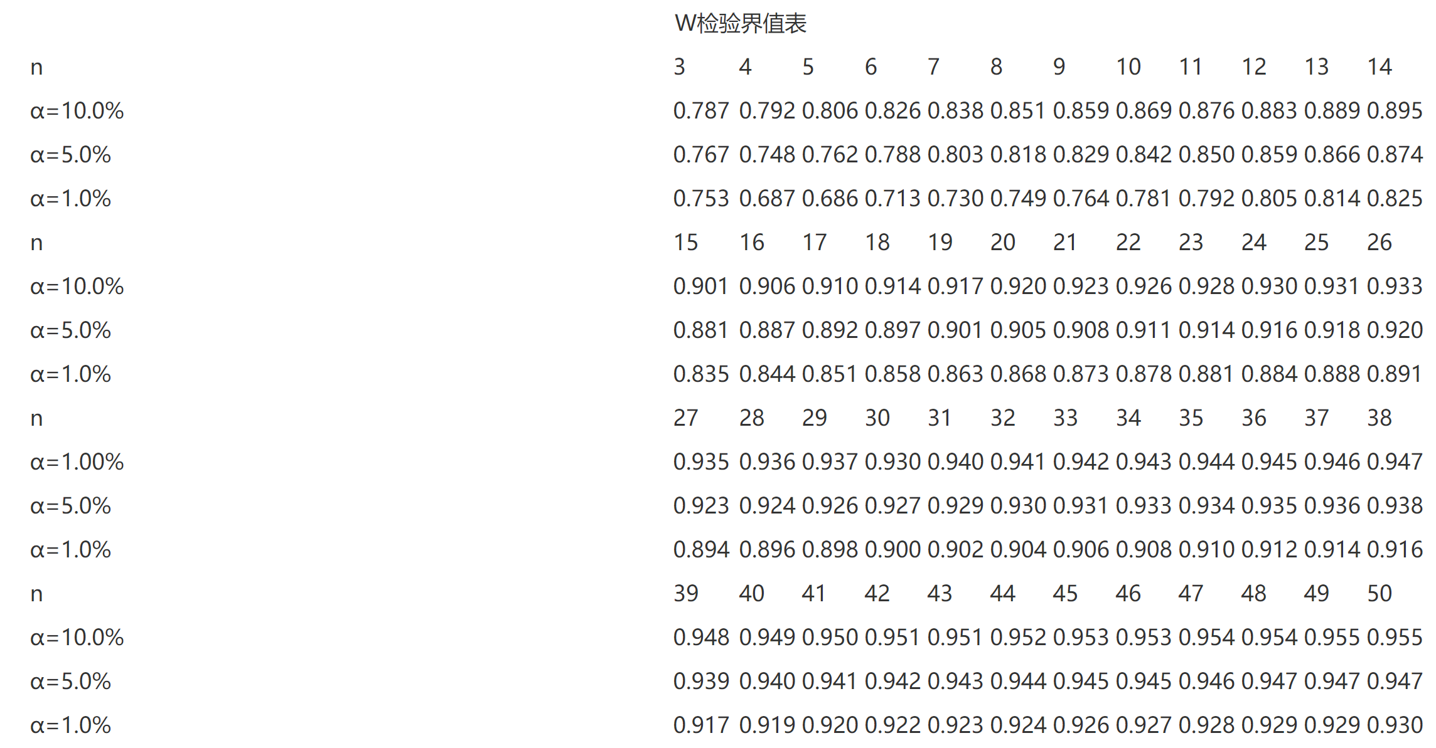
50 | 713.40686785 |  | 间隔 |  |  |  |  | 3 | 50 | 91 | 41 | 0.2475 | 10.1475
54 | 515.72944849 | 0 | 50 |  |  |  |  | 4 | 54 | 91 | 37 | 0.2145 | 7.9365
55 | 471.31009365 | 1 | 55 |  |  |  |  | 5 | 55 | 90 | 35 | 0.1874 | 6.559
61 | 246.79396462 | 2 | 60 |  |  |  |  | 6 | 61 | 89 | 28 | 0.1641 | 4.5948
64 | 161.5359001 | 3 | 65 |  |  |  |  | 7 | 64 | 89 | 25 | 0.1433 | 3.5825
68 | 75.858480749 | 4 | 70 |  |  |  |  | 8 | 68 | 89 | 21 | 0.1243 | 2.6103
72 | 22.181061394 | 5 | 75 |  |  |  |  | 9 | 72 | 87 | 15 | 0.1066 | 1.599
75 | 2.9229968783 | 6 | 80 |  |  |  |  | 10 | 75 | 86 | 11 | 0.0899 | 0.9889
75 | 2.9229968783 | 7 | 85 |  |  |  |  | 11 | 75 | 86 | 11 | 0.0739 | 0.8129
78 | 1.6649323621 | 8 | 90 |  |  |  |  | 12 | 78 | 86 | 8 | 0.0585 | 0.468
79 | 5.2455775234 |  |  | 接收 | 频率 | 累积 % |  | 13 | 79 | 85 | 6 | 0.0435 | 0.261
81 | 18.406867846 |  |  | 50 | 3 | 10.00% | 0.0064748847688 | 14 | 81 | 84 | 3 | 0.0289 | 0.0867
83 | 39.568158169 |  |  | 55 | 2 | 16.67% | 0.010140720185 | 15 | 83 | 84 | 1 | 0.0144 | 0.0144
84 | 53.14880333 |  |  | 60 | 0 | 16.67% | 0.014476584786 |  |  |  |  |  | 7231.835616
84 | 53.14880333 |  |  | 65 | 2 | 23.33% | 0.018837531897
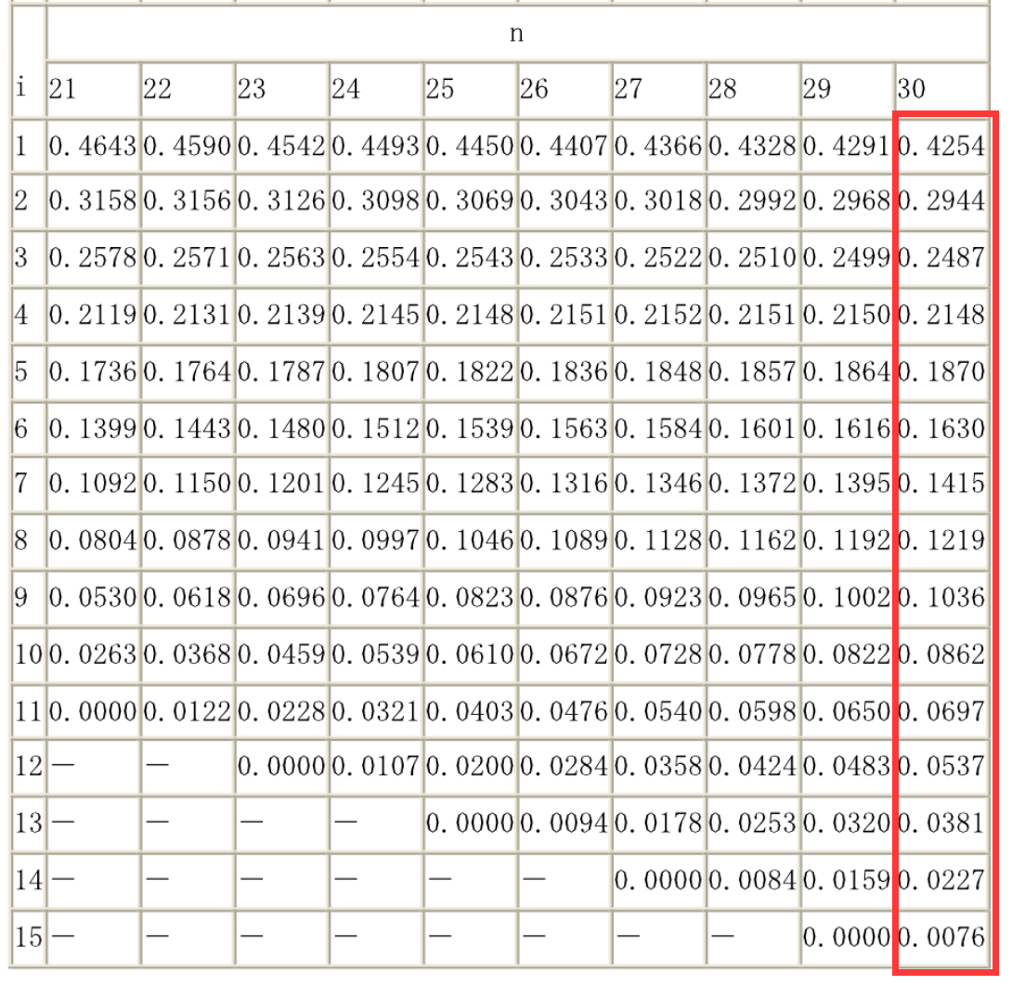
84 | 53.14880333 |  |  | 70 | 1 | 26.67% | 0.022343049447
85 | 68.729448491 |  |  | 75 | 3 | 36.67% | 0.02415580172
86 | 86.310093652 |  |  | 80 | 2 | 43.33% | 0.023804607719
86 | 86.310093652 |  |  | 85 | 6 | 63.33% | 0.021382632185
86 | 86.310093652 |  |  | 90 | 8 | 90.00% | 0.017507408506
87 | 105.89073881 |  |  | 其他 | 3 | 100.00%
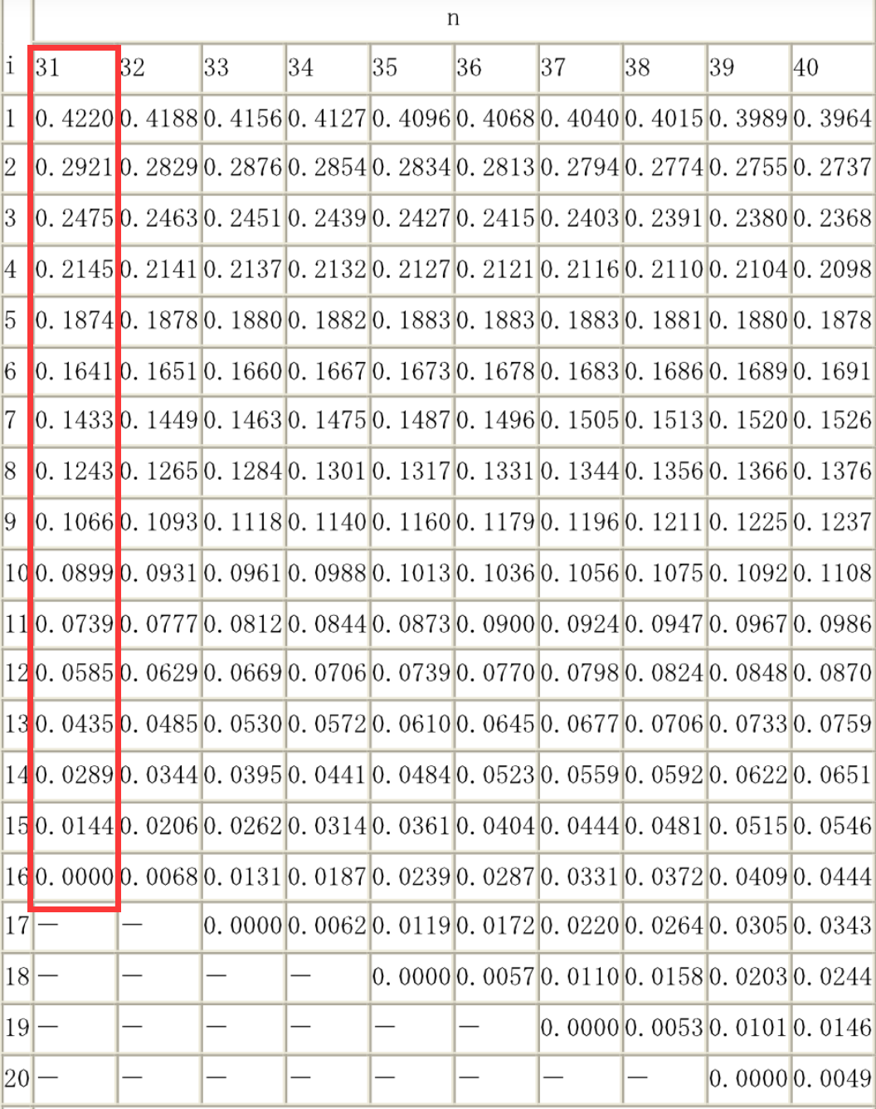
89 | 151.05202914
直方图
89 | 151.05202914
89 | 151.05202914 |  |  |  |  |  |  |  |  |  |  |  |  | W0= | 0.86459838986 | 查表可得： | α:0.887 | H0是正态分布，H1不是正态分布
90 | 176.6326743 |  |  |  |  |  |  |  |  |  |  |  |  | p(W<=W0)= | <1%
91 | 204.21331946 |  |  |  |  |  |  |  |  |  |  |  |  | W小于α，所以可以拒绝数据从正态分布的原假设，其实就是说数据不是正态的。
91 | 204.21331946 |  |  |  |  |  |  | 最新正态性W检验用系数ai表 - 豆丁网 (docin.com) |  |  |  |  | ★★ | 具体案例如下：
92 | 233.79396462 |  |  |  |  |  |  |  |  |  |  |  |  | Shapiro-Wilk Test Excel and Google Sheets - Automate Excel
100 | 542.43912591
 | 8364.3870968
 | 8364.3870968

sW检验(血清)
原始 | uss |  | mean | 经典比较篇之四：正态分布检验方法(三) - 知乎 (zhihu.com) |  |  |  |  | x1 | xn | di | ai | ai*di
74.3 | 0.0961 |  | 73.99 | https://zhuanlan.zhihu.com/p/26539771 |  |  |  |  | 64.3 | 79.5 | 15.2 | 0.3751 | 5.70152 | ★★★
79.5 | 30.3601 |  |  | ★ |  |  |  |  | 65 | 79.5 | 14.5 | 0.2574 | 3.7323 | W检验ain系数表 - 实验方法 - 丁香通 (biomart.cn)
75 | 1.0201 |  | 间隔 |  |  |  |  |  | 67.2 | 79.5 | 12.3 | 0.226 | 2.7798
73.5 | 0.2401 | 0 | 61.5 |  |  |  |  |  | 68.8 | 78.8 | 10 | 0.2032 | 2.032
75.8 | 3.2761 | 1 | 64.5 |  |  |  |  |  | 68.8 | 78.8 | 10 | 0.1847 | 1.847
70.4 | 12.8881 | 2 | 67.5 |  |  |  |  |  | 70.4 | 78.8 | 8.4 | 0.1691 | 1.42044
73.5 | 0.2401 | 3 | 70.5 |  |  |  |  |  | 70.4 | 78 | 7.6 | 0.1554 | 1.18104
67.2 | 46.1041 | 4 | 73.5 |  |  |  |  |  | 70.4 | 77.2 | 6.8 | 0.143 | 0.9724
75.8 | 3.2761 | 5 | 76.5 |  |  |  |  |  | 70.4 | 76.5 | 6.1 | 0.1317 | 0.80337
73.5 | 0.2401 | 6 | 79.5 |  |  |  |  |  | 70.4 | 76.5 | 6.1 | 0.1212 | 0.73932
78.8 | 23.1361 | 7 | 82.5 |  |  |  |  |  | 72 | 76.5 | 4.5 | 0.1113 | 0.50085
75.6 | 2.5921 | 8 | 85.5 |  |  |  |  |  | 72 | 76.5 | 4.5 | 0.102 | 0.459
73.5 | 0.2401 |  |  | 接收 | 频率 | 累积 % |  |  | 72 | 76.5 | 4.5 | 0.0932 | 0.4194
75 | 1.0201 |  |  | 61.5 | 0 | 0.00% | 0.00017297799257 |  | 72.7 | 75.8 | 3.1 | 0.0846 | 0.26226
75.8 | 3.2761 |  |  | 64.5 | 1 | 2.00% | 0.0027002495281 |  | 72.7 | 75.8 | 3.1 | 0.0764 | 0.23684
72 | 3.9601 |  |  | 67.5 | 2 | 6.00% | 0.019908773371 |  | 72.7 | 75.8 | 3.1 | 0.0685 | 0.21235
79.5 | 30.3601 |  |  | 70.5 | 7 | 20.00% | 0.069328637446 |  | 73.5 | 75.8 | 2.3 | 0.0608 | 0.13984
76.5 | 6.3001 |  |  | 73.5 | 13 | 46.00% | 0.11402718021 |  | 73.5 | 75.8 | 2.3 | 0.0532 | 0.12236
73.5 | 0.2401 |  |  | 76.5 | 19 | 84.00% | 0.088579181428 |  | 73.5 | 75.6 | 2.1 | 0.0459 | 0.09639
79.5 | 30.3601 |  |  | 79.5 | 8 | 100.00% | 0.032499935448 |  | 73.5 | 75 | 1.5 | 0.0385 | 0.05775
68.8 | 26.9361 |  |  | 82.5 | 0 | 100.00% | 0.0056319772532 |  | 73.5 | 75 | 1.5 | 0.0314 | 0.0471
75 | 1.0201 |  |  | 85.5 | 0 | 100.00% | 0.00046096382402 |  | 73.5 | 75 | 1.5 | 0.0244 | 0.0366
78.8 | 23.1361 |  |  | 其他 | 0 | 100.00% |  |  | 73.5 | 75 | 1.5 | 0.0174 | 0.0261
直方图
72 | 3.9601 |  |  |  |  |  |  |  | 74.3 | 74.7 | 0.4 | 0.0104 | 0.00416
68.8 | 26.9361 |  |  |  |  |  |  |  | 74.3 | 74.3 | 0 | 0.0035 | 0
76.5 | 6.3001 |  |  |  |  |  |  |  |  |  |  |  | 567.87795544 | W= | 0.94661313947 | α:0.05
73.5 | 0.2401 |  |  |  |  |  |  |  |  |  |  |  |  | W小于α，所以可以拒绝数据从正态分布的原假设，其实就是说数据不是正态的。
72.7 | 1.6641 |  |  |  |  |  |  | 最新正态性W检验用系数ai表 - 豆丁网 (docin.com) |  |  |  |  | ★★ | 若α选用0.01，则不能拒绝，数据为正态分布
75 | 1.0201 |  |  |  |  |  |  |  |  |  |  |  |  | 也就说要从95%置信度到99%，没有那么大的把握，α越小，意味着置信度越高，就是说给出的结论越有把握
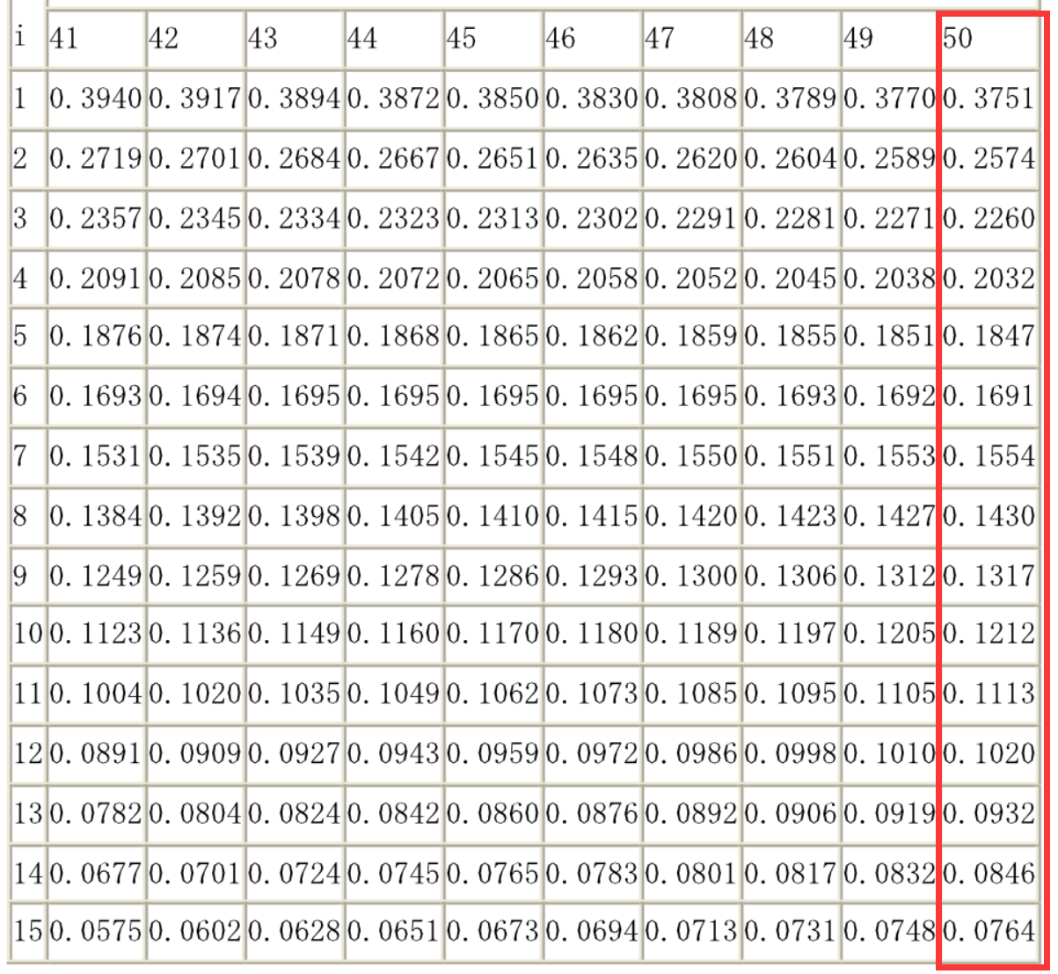
70.4 | 12.8881
78 | 16.0801
78.8 | 23.1361
74.3 | 0.0961
64.3 | 93.8961
76.5 | 6.3001
74.3 | 0.0961
74.7 | 0.5041
70.4 | 12.8881
72.7 | 1.6641
76.5 | 6.3001
70.4 | 12.8881
72 | 3.9601
75.8 | 3.2761
75.8 | 3.2761
70.4 | 12.8881
76.5 | 6.3001
65 | 80.8201
77.2 | 10.3041
73.5 | 0.2401
72.7 | 1.6641
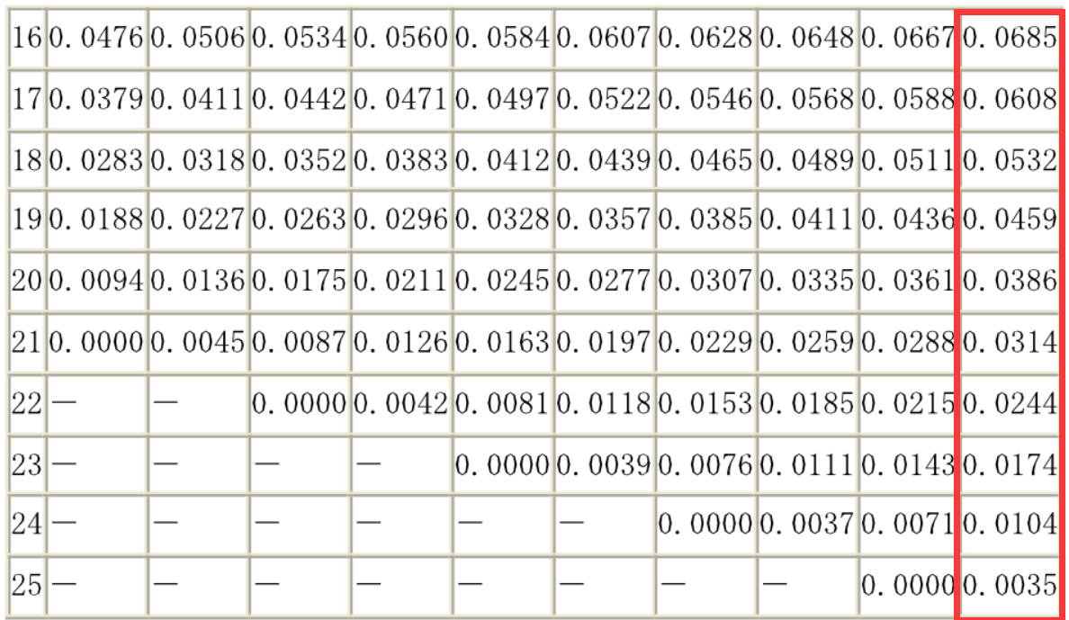
 | 599.905

